ANEXO 14
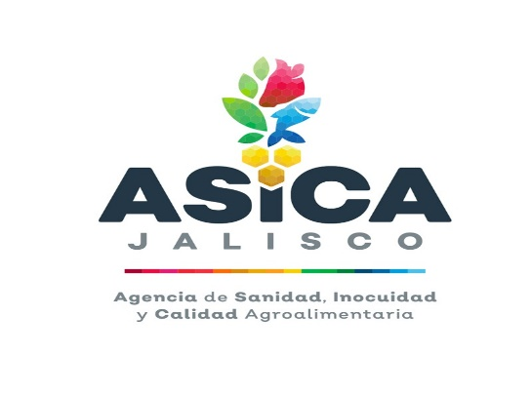


 |  | ANEXO 14
 |  | ASICA-DA-UCC- LPL 001/2021

 | “ADQUISICIÓN DE ARTICULOS Y ENSERES DIVERSOS DE ASEO, LIMPIEZA E HIGIENE PARA LA AGENCIA DE SANIDAD, INOCUIDAD Y CALIDAD AGROALIMENTARIA DE JALISCO”

RAZON SOCIAL:
REPRESENTANTE LEGAL (NOMBRE Y FIRMA)
CONSECUTIVO | CANTIDAD | DESCRIPCION | Unidad Medida | DESCRIPCION COMERCIAL COMPLETA | NOMBRE DEL FABRICANTE | PRESENTÓ MUESTRA FÍSICA (MARCAR CON UNA X) | FIRMA DE QUIEN RECIBE EN ALMACEN
1 | 1 | CLORO | LITRO
2 | 1 | LIMPIADOR MULTIUSOS | LITRO
3 | 1 | JABON LIQUIDO PARA TRASTES | LITRO
4 | 1 | TRAPEADOR DE HILAZA DE 50 CM | PZA
5 | 1 | ESCOBA CINCO HILOS | PZA
6 | 1 | JERGA | PZA
7 | 1 | TOALLA INTERDOBLADA | PZA
8 | 1 | JABON LIQUIDO PARA MANOS | LITRO
9 | 1 | JALADOR DE VIDRIO | PZA
10 | 0.5 | BOLSA NEGRA 70X90 | KG
11 | 1 | ESCOBILLON P/WC CON BASE | PZA
12 | 1 | BOTES DE BASURA PLASTICO | PZA
13 | 1 | FIBRA VERDE | PZA
14 | 1 | PAPEL HIGIENICO CHICO DOBLE HOJA | CAJA
15 | 1 | ATOMIZADOR 1 LTR | PZA
16 | 1 | TOALLAS DE MICROFIBRA | PZA
17 | 1 | RECOGEDORES DE PLASTICO | PZA
18 | 1 | CUBETA DE PLASTICO #16 | PZA
19 | 1 | AROMATIZANTE PARA BAÑO EN AEROSOL | PZA
20 | 0.5 | BOLSA NEGRA JUMBO 70*30*120 | KG
21 | 0.5 | JABON EN POLVO UTIL | KG
22 | 1 | LIMPIADOR LIQUIDO ANTIHONGOS PARA BAÑO SPRAY | PZA
23 | 1 | GUANTES ROJOS | PAR
24 | 1 | ACIDO MURIATICO | PZA
25 | 1 | DESANGRASANTE | LITRO
26 | 1 | ACEITE PARA LIMPIADOR DE MADERA | LITRO
27 | 0.5 | BOLSA TRANSPARENTE 90 X 1.20 | KG
28 | 1 | PASTILLA PARA SANITARIO | PZA
29 | 1 | BOTES DE BASURA (PARA BOLSA JUMBO DE MEDIDAS 70*30*120) | PZA

